Лист1
Помилки | Ранги | Показник ВІ | Ранги | rs
29 |  | 131
54 |  | 132
13 |  | 121
8 |  | 127
14 |  | 136
26 |  | 124
9 |  | 134
20 |  | 136
2 |  | 132
17 |  | 136

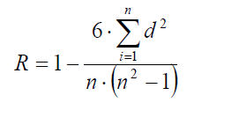
матір |  | донька |  | d | d 2 | rs
15 |  | 15
1 |  | 3
7 |  | 14
8 |  | 12
16 |  | 17
11 |  | 10
12 |  | 13
9 |  | 11
17 |  | 5
5 |  | 1
2 |  | 2
6 |  | 8
18 |  | 18
4 |  | 6
13 |  | 4
14 |  | 16
10 |  | 9
3 |  | 7

Лист2
Помилки | IOV | сума 1 | сума 2 | сер 1 | сер 2 | (y-yср) | (x-xср) | (y-yср)(x-xср) | (x-xср)2 | (y-yср)2 | r

29 | 131
54 | 132
13 | 121
8 | 127
14 | 136
26 | 124
9 | 134
20 | 136
2 | 132
17 | 136

